상품제안서
스카이 필 PD20 유선 고속 충전 보조배터리 20,000mAh | 상품코드: S27873

 |  |  |  |  |  |  | 02-713-8555 | www.synergygift.co.kr
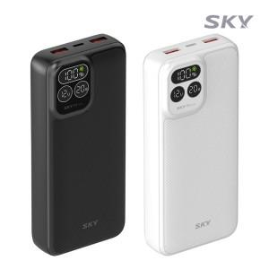

【상세/제작정보】

【인쇄/포장옵션】 | 레이저, 풀칼라 / 포장지포장

【공급단가】 | 수량 | 50~ | 100~ | 500~ | 1,000~ | 2,000~
*VAT별도 | 블랙 | 21,860원 | 21,350원 | 20,680원 | 19,670원 | 19,340원
 | 화이트 | 21,860원 | 21,350원 | 20,680원 | 19,670원 | 19,340원

【상품 URL】 | https://www.synergygift.co.kr:443/src/goods_detail.php?gdno=27873

